상품제안서
필라그라베명함지갑B+유러피안머니클립 2종세트 | 상품코드: F14237

 |  |  |  |  |  |  | 02-412-0044 | www.easy1.co.kr
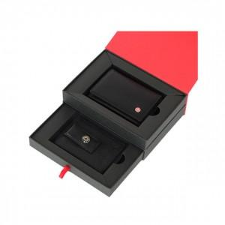

【상세/제작정보】 | 베이직하면서 심플한 감각 디자인의 명함지갑 국내에서 흔히 볼 수 없는 유럽 스타일의 새로운 머니클립

【인쇄/포장옵션】 | 불박 / 포장지포장

【공급단가】 | 수량 | 50~ | 100~ | 500~ | 1,000~ | 2,000~
*VAT별도 | 단가 | 30,800원 | 29,700원 | 28,600원 | 27,500원 | 26,400원

【상품 URL】 | https://easy1.co.kr:443/src/goods_detail.php?gdno=14237

